Вхідні параметри
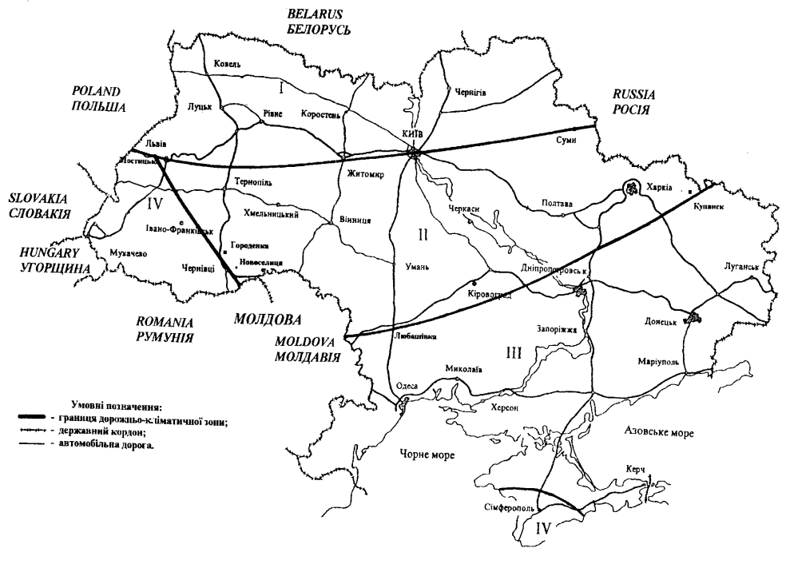
Автори - Гамеляк І.П., Клочан А.Є. |  |  |  |  |  | ConstRoad
 | Вихідні дані. |  |  |  |  |  | Рисунок 1 – Дорожнє районування України
 | Дорожньо-кліматична зона України |  |  |  |  | ІІ
 | Категорія дороги |  |  |  |  | I-а
 | Параметри земляного полотна
 | Ґрунти при глибокому заляганні ґрунтових вод, забезпеченому поверхневому водовідводі та наявності нижнього шару основи з дискретних матеріалів у дорожньому одязі на межі поділу із земляним полотном
 | Шифр дорожнього району |  |  |  |  | II.P.5
 | Різновид глинистих грунтів |  |  | Суглинок |  | G9 Суглинок легкий пилуватий
 | Тип дорожнього одягу |  |  | Капітальний |  | капітальний
 | Група розрахункового навантаження |  |  |  | А1 або А2 | А2
 | Кількість смуг руху |  |  |  | 4; 6; 8 | 8
 | Конструктивні особливості використовуваних дренажних конструкцій |  |  |  |  | ∆W3 голкопробивний геотекстиль в контакті з суглинками і глинами

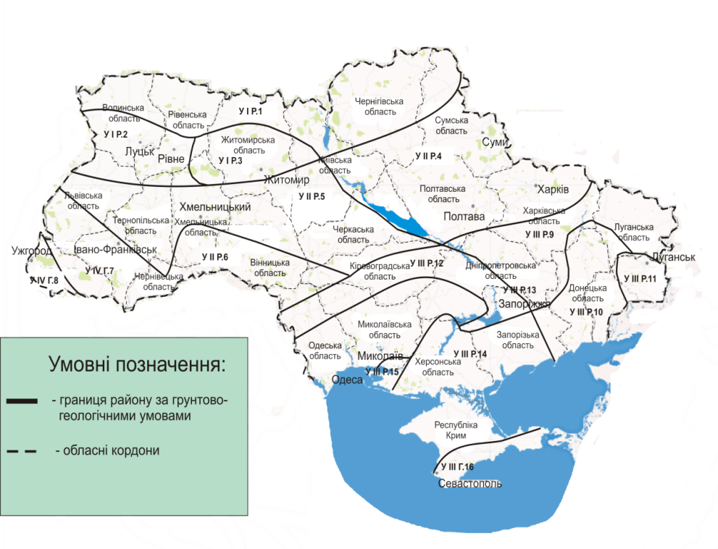
 | Матеріали шарів |  | Товщина, см |  |  | Конструкція дорожнього одягу
 | 1 |  | 10 | Асфальтобетон |  | ЩМА12 Щебеневомастиковий асфальтобетон виду ЩМА-20 БМПА 60/90-52 | Рисунок 2 – Дорожнє районування України за ґрунтово-геологічними умовами
 | 2 |  | 10 |  |  | АЩ2 Щільний асфальтобетон I – II марки БНД 60/90
 | 3 |  | 10 |  |  | АП2 Пористий асфальтобетон БНД 60/90
 | 4 |  | 10 | Матеріали і ґрунти, укріплені в’яжучими речовинами |  | ОУ3 ЩПС, укріплений цементом, мароки М40
 | 5 |  | 0 |  |  | ОУ2 ЩПС, укріплений цементом, мароки М60
 | 6 |  | 10 |  |  | ОУ30 Крупноуламкові ґрунти і ПГС оптимального чи близьких до оптимального складів, укріплені активною золою-виносу або гранульованим шлаком, вапном, фосфатними в’яжучими та іншими композиційними в’яжучими з них з добавками чи без добавок ПАР, марки М40
 | 7 |  | 10 | Неукріплені матеріали покриття |  | ОН17 Щебенево-піщана суміш для шарів основи С5
 | 8 |  | 0 |  |  | ОН17 Щебенево-піщана суміш для шарів основи С5
 | 9 |  | 10 | Неукріплені матеріали основ |  | ОН21 Щебенево-піщана суміш для шарів основи С9
 | 10 |  | 10 | Шар нев’язкого середовища |  | G1 Пісок крупний

 | Сумарна товщина, см |  | 80
 | Сумарна кількість проїздів розрахункового навантаження за строк служби |  |  |  |  | 10,800,000
 | Строк експлуатації до капітального ремонту, роки |  |  |  |  | 15

 |  |  |  |  | 1 | Перевірка
 |  |  |  |  | 2 | Перебір варыантів
 |  |  |  |  |  | Опимізація
 |  |  |  |  | 3 | за вартістю
 |  |  |  |  | 4 | за товщиною асфальтобетону
 |  |  |  |  | 5 | за товщиною основи
 |  |  |  |  | 6 | за загальною товщиною

 |  | SV | I | II | III | IV | V | VI
 | max | 60000000 | 32000000 | 10000000 | 3000000 | 800000 | 300000 | 100000
 | min | 32000000 | 10000000 | 3000000 | 800000 | 300000 | 100000 | 50000
 |  | 32439993 | 17301330 | 5406666 | 1622000 | 432533 | 162200 | 54067 | Коеф. Приведення до 115 кН
 |  | 17301330 | 5406666 | 1622000 | 432533 | 162200 | 54067 | 27033 | 0.54066655125

Над_Езаг
 |  | Програма розрахунку міцності та надйності КДО
Автор - Гамеляк І.П. |  |  |  |  |  |  |  |  |  | змінні парметри |  | результати
Дорожньо-кліматична зона |  |  |  |  |  | 3
Категорія дороги |  |  |  |  |  | I
Задана надійність |  |  |  |  |  | 0.97
Вхідні дані
Заданий нормований термін служби |  |  |  |  |  |  | роки | Тсл |  | 11
Питомий тиск |  |  |  |  |  |  | МПа | p |  | 0.8
Діаметр відбитку |  |  |  |  |  |  | см | D |  | 32
Модуль грунта ЗП |  |  |  |  |  |  | МПа | Е0 |  | 42
Коеф. приросту інтенсивність руху |  |  |  |  |  |  |  | q |  | 1.04
Приведена добова інтенсивність руху на початку/ накінець строку служби |  |  |  |  |  |  | од/добу |  |  | 1500 | 2220.4
Коеф. сумування |  |  |  |  |  |  |  | Кс |  | - | 13.49
Коеф. відхилення від прогнозної ін-ті |  |  |  |  |  |  |  | kП |  | - | 1.49
Розрахункова кількість днів у році |  |  |  |  |  |  |  | Тр |  | - | 125
Коеф. при спарених балонах = 0,85, при однобалонному колесi =1.0 |  |  |  |  |  |  |  |  |  |  | 0.85
 |  |  |  |  |  | Розрахунок
Точність розрахунку |  |  |  |  |  |  |  |  |  |  | 1.065
Загальна товщина |  |  |  |  |  |  | см | hсум |  | 101 | 101 | 101
Товщина асфальтобетону |  |  |  |  |  |  | см | hаб |  | 17
Приведення до двохшарової системи |  |  |  |  |  |  |  |  |  | Згин | Прогин | Зсув
Середній модуль пакету шарів |  |  |  |  |  |  | МПа | Еср |  | 2611.7647059 | 497.0 | 278.8
Приведений модуль під покриттям |  |  |  |  |  |  |  |  |  | 243 | 42.0 | 42.0
Відношення E1/E2 |  |  |  |  |  |  |  |  |  | 10.8 | 11.8 | 6.6
Відношення h/D |  |  |  |  |  |  |  |  |  | 0.53 | 3.16 | 3.16
Cумарна інтенсивність руху |  |  |  |  |  |  | од за термін служби |  |  |  | 2,528,691 | 1,781,750
Результати розрахунку за критерієм загального модуля пружності
Потрібний модуль пружності |  |  |  |  |  |  |  | Етр |  |  | 278.3 | 266.4
Загальний модуль пружності |  |  |  |  |  |  |  | Езаг |  |  | 457.1 | 472.5
Коеф. запасу |  |  |  |  |  |  |  |  |  |  | 1.64 | 1.77
Зсув у грунті |  |  |  |  |  |  |  |  |  |  | ВСН | ОНД
Активне напруження зсуву від тимчасового навантаження за формулою Б.С.Радовського |  |  |  |  |  |  |  |  |  |  | 0.00510 | 0.00768
Розрахунок напруження зсуву від власної ваги |  |  |  |  |  |  |  |  |  |  | -0.001162 | -0.00116
Розрахунок повного активного напруження зсуву від тимчасового навантаження та власної ваги |  |  |  |  |  |  |  |  |  |  | 0.003942 | 0.00652
Коефіцієнти |  |  |  |  |  |  |  |  |  |  | k1= | 0.6
 |  |  |  |  |  |  |  |  |  |  | k2= | 0.720
 |  |  |  |  |  |  |  |  |  |  | k3= | 1.5
Граничне активне напруження зсуву в грунті робочого шару визначається за формулою |  |  |  |  |  |  |  |  |  |  | 0.0207 | 0.0246
Розрахунок коефіцієнту запасу міцності по ВСН |  |  |  |  |  |  |  |  |  |  | 5.26 | 3.77
Розрахунок монолітних шарів на розтяг при згині
 |  |  |  |  |  |  |  |  |  |  | h/D
За табл ВСН 46-83 шляхом інтерполяції знаходимо |  |  |  |  |  |  |  |  | Е1/Е2 | 0.5 | 0.53 | 0.6
(Для визначення напруження треба змінювати межі) |  |  |  |  |  |  |  |  | 10 | 1.194 | 1.130 | 0.99
 |  |  |  |  |  |  |  |  | 10.8 | 1.228 | 1.165 | 1.024
 |  |  |  |  |  |  |  |  | 20 | 1.648 | 1.551 | 1.338
Напруження розтягу при згині за інтерполяцією |  |  |  |  |  |  |  |  |  |  |  | 0.792
 |  |  |  |  |  |  |  |  |  |  | ar | 2.427
 |  |  |  |  |  |  |  |  |  |  | br | 0.0081
 |  |  |  |  |  |  |  |  |  |  | cr | 1.382
Середні розтягуючі напруження за формулою П.І.Теляєва |  |  |  |  |  |  |  |  |  |  |  | 1.14
Розрахункове розтягуюче напруження за формулою П.І.Теляєва |  |  |  |  |  |  |  |  |  |  |  | 0.778
За даними т а б л и ц і Д.3.1 характеристики для розрахунку на згин
Rлаб – лабораторне значення границі міцності на розтяг при згині при однократному прикладанні навантаження (приймається за таблицею Д.3.1), МПа |  |  |  |  |  |  |  |  |  |  |  | 8
Показник втоми т |  |  |  |  |  | m – показник втоми (приймається за таблицею Д.3.1); |  |  |  |  |  | 4.3
Допустима інтенсивність руху |  |  |  |  |  |  |  |  |  |  |  | 22479.6
kпр – коефіцієнт, що враховує вплив повторних навантажень в нерозрахунковий період (приймається за таблицею Д.3.1) |  |  |  |  |  |  |  |  |  |  |  | 8.2
Коефіцієнт варіації, СR |  |  |  |  |  |  |  |  |  |  |  | 0.11
kкп – коефіцієнт, що враховує короткочасність та повторність навантажень на дорозі |  |  |  |  |  |  |  |  |  |  |  | 0.288
km – коефіцієнт, що враховує зниження міцності в часі від дії погодно-кліматичних умов (табл. 3.11) |  |  |  |  |  |  |  |  |  |  |  | 0.75
kТ – коефіцієнт, що враховує зниження міцності матеріалу в конструкції в результаті температуро-усадочних впливів (табл. 3.12) |  |  |  |  |  |  |  |  |  |  |  | 0.80
Міцність матеріалу монолітного при багатократному розтягу при згині |  |  |  |  |  |  |  |  |  |  |  | 1.42
Розрахунок коефіцієнту запасу міцності по ВСН |  |  |  |  |  |  |  |  |  |  |  | 1.82
 |  |  |  |  |  |  |  |  |  |  |  |  |  |  |  |  |  |  |  | 1.15
 |  |  |  | Згин | Прогин | Зсув |  |  |  |  |  |  |  |  |  |  |  |  | Розрахунок за формулою | Е. Барбера | Проект 2004 | М.Б. Корсунського | ВСН 46-83 | М.М. Іванова
№ шару | hi | Chi | Chi* hi | Езгин1 | Е1 | Езсув1 | СЕзсув1 | СЕ1 | СЕзсув1 | Еiзгин*hi | Еi*hi | Еiзсув*hi | Згин Еi*hi * (Chi + СЕ1) | Еi*hi * (Chi + СЕ1) | Зсув Еi*hi * (Chi + СЕ1) | Е1 / Е0 | h/D | G | Езаг1 | Езаг2 | Еекв | Е0 | Еекв | Еекв Іванов | delta | delta 5% | delta | Відношення
7 | 0 |  |  | 0 | 0 | 0 |  |  |  | 0 | 0 | 0
6 | 0 | 0.25357142857 | 0 | 0 | 0 | 0 | 0.00 | #NUM! | #NUM! | 0 | 0 | 0 |  |  |  |  | 0.00 | 1.00 | #DIV/0! | 0 | #DIV/0! | #DIV/0! | #DIV/0! | 513 |  | 25.63125 | #DIV/0!
5 | 5 | 0.17530864198 | 0.76832799878 | 3600 | 2400 | 440 | 0.09 | 0.10 | 0.16 | 18000 | 12000 | 2200 | 22425680.043 | 10798352.925 | 543492.27016 | 0.58 | 0.16 | 1.15 | 457 | 427 | 472 | 461 | 461 | 513 | 6.5 | -10.6 | 2.5 | 1.0337577023 | 0.89891899771
4 | 12 | 0.1224137931 | 2.1578596908 | 2200 | 1400 | 380 | 0.10 | 0.11 | 0.17 | 26400 | 16800 | 4560 | 34789648.324 | 15894079.245 | 1736974.5188 | 0.43 | 0.38 | 1.68 | 381 | 357 | 379 | 375 | 375 | 400 | 6.2 | -6.3 | 1.2 | 0.99638613798 | 0.93713508631
3 | 8 | 0.20882352941 | 2.7908650519 | 600 | 600 | 600 | 0.15 | 0.15 | 0.15 | 4800 | 4800 | 4800 | 2905190.5352 | 2905190.5352 | 2905190.5352 | 0.58 | 0.25 | 1.24 | 237 | 197 | 243 | 237 | 237 | 243 | 16.9 | -23.4 | 2.6 | 1.0252232544 | 0.9748288975
2 | 36 | 0.068269230769 | 6.0402514793 | 350 | 350 | 350 | 0.17 | 0.17 | 0.17 | 12600 | 12600 | 12600 | 9055570.4293 | 9055570.4293 | 9055570.4293 | 0.29 | 1.13 | 3.87 | 193 | 184 | 194 | 195 | 195 | 198 | 4.8 | -5.5 | -0.2 | 1.0044370757 | 0.98543503241
1 | 40 | 0.062280701754 | 6.2062172976 | 100 | 100 | 100 | 0.24 | 0.24 | 0.24 | 4000 | 4000 | 4000 | 1498431.5194 | 1498431.5194 | 1498431.5194 | 0.42 | 1.25 | 3.48 | 76 | 68 | 73 | 79 | 79 | 80 | 10.4 | -7.5 | -8.2 | 0.96284083702 | 0.99924728528
0 | Грунт |  |  | 42 | 42 | 42 | 0.31 | 0.31 | 0.31 |  |  |  |  |  |  |  |  |  | 42 | 42 | 42 | 42 | 42
 |  |  |  |  |  |  |  | Сума | 65800 | 44400 | 50200 | 28160 | 57215328.367 | 40151624.654 | 15739659.273
Характеристики грунту земполотна |  |  |  |  |  |  |  |  |  | 21400
 | Кут внутрішнього тертя |  |  | Fi | 20.5 | 7 | Коефіцієнт варіації кута внутрішнього тертя, Сφ |  |  |  |  | 0.20
 | Зчеплення |  |  | c | 0.032 | 0.007 | Коефіцієнт варіації зчеплення, Сс |  |  |  |  | 0.38
Сума квадаратів товщин |  |  | 17.963521518
 | Покриття |  | 2.93
 | Низ під АБ |  | 15.037333829
 |  |  |  |  | Розрахунок неоднорідності
 |  | Аh= | 2.84 | Bh = | 5.6 |  |  | АЕ= | 0.906 | BЕ = | -0.285

 |  |  |  |  |  |  |  |  |  | Згин | Прогин | Зсув
Коеф. варіації товщини, Сh |  |  |  |  |  |  |  |  |  | 0.101 | 0.042 | 0.042
Коеф. варіації діаметру, CD |  |  |  |  |  |  |  |  |  | 0.05 | 0.05 | 0.05
Коеф. варіації СЕ1 модуля пружності пакету шарів дорожнього одягу |  |  |  |  |  |  |  |  |  | 0.170 | 0.126 | 0.141
Коеф. варіації СЕ2 модуля пружності грунту |  |  |  |  |  | 0,0565 + 0,065*LN(Egr) |  |  |  | 0.30 | 0.30 | 0.30
Розрахункові значення коефіцієнта варіації модуля приведених шарів СЕ2 під асфальтобетоном або модуля грунта |  |  |  |  |  | СЕгр=СЕгрЛаб·Кd=СЕгрЛаб·(1/(1+2h/D)) |  |  |  | 0.07 | 0.04 | 0.04
Розрах. коефіцієнт варіації кута внутрішнього тертя, Сφ |  |  |  |  |  |  |  |  |  |  |  | 0.03
Розрах. коефіцієнт варіації зчеплення, Сс |  |  |  |  |  |  |  |  |  |  |  | 0.05
Міцність |  |  |  |  |  | Rзг | Езаг | Тгран |  | 1.42 | 472.50 | 0.0246
Напруження |  |  |  |  |  | Sigm | Епотр | ТауАкт |  | 0.78 | 266.44 | 0.0065
Запас міцності |  |  |  |  |  |  |  |  |  | 1.82 | 1.77 | 3.77
Коефіцієнт варіації міцності С1 |  |  |  |  |  |  |  |  |  | Сr - міцності на розтяг при згині | CЕ - загального модуля пружності | Cc - міцності при зчепленні
 |  |  |  |  |  |  |  |  |  | 0.12 | 0.15 | 0.05
 |  |  |  |  |  |  |  |  |  | Csigm - напруження розтягу при згині | СЕтр - потрібного модуля пружності | Ctau - напруження зсуву
K – коефіцієнт |  |  |  |  |  |  |  |  |  | 2.670
m1 – коефіцієнт Пуассона матеріалу покриття |  |  |  |  |  |  |  |  |  | 0.25 | 0.25 | 0.25

Коеф. варіації напруження |  |  |  |  |  |  |  |  |  | 0.09 | 0.05 | 0.15
Запас міцності |  |  |  |  |  |  |  |  |  | 1.82 | 1.77 | 3.77
Розрахунок надійності
Характеристика надійності, розрахункова |  |  |  |  |  |  |  |  |  | 3.46 | 2.93 | 11.17
Надійність |  |  |  |  |  |  |  |  |  | 1.00 | 1.00 | 1.00
Проектна надійність |  |  |  |  |  |  |  |  |  | 0.97 | 0.97 | 0.97

Зміна модуля пружності
 | М.М. Іванова | ВСН 46-83 | Розрахунок за формулою | Е. Барбера
7
6 | 512.625 |  |  | 0
5 | 512.625 | 460.8083512 | 457.06634169 | 427.35997044
4 | 400.125 | 374.97117641 | 380.81166293 | 357.0797291
3 | 242.625 | 236.51786126 | 236.79511777 | 196.77617707
2 | 197.625 | 194.74659828 | 193.41222313 | 184.15940677
1 | 79.5 | 79.44015918 | 76.274454049 | 68.321017655
0 |  | 42 | 42 | 42

Ном_Згин
Максимальні розтягуючі напруження при згині б в
монолітному покритті (шар 2) |  |  |  |  |  |  |  | Таблиця 2

E1/E2 | Значение Sr при h/D |  |  |  |  |  |  |  |  |  |  |  |  |  |  |  |  |  |  |  | Значение Sr при h/D
 | 0.1 | 0.2 | 0.3 | 0.4 | 0.5 | 0.6 | 0.7 | 0.8 | 0.9 | 1 | 0.1 | 0.2 | 0.3 | 0.4 | 0.5 | 0.6 | 0.7 | 0.8 | 0.9 | 1 | 0.1 | 0.2 | 0.3 | 0.4 | 0.5 | 0.6 | 0.7 | 0.8 | 0.9 | 1
5 | 0.892 | 0.892 | 0.892 | 0.845 | 0.75 | 0.648 | 0.554 | 0.471 | 0.401 | 0.342 | 0.886 | 0.909 | 0.887 | 0.831 | 0.751 | 0.657 | 0.559 | 0.468 | 0.394 | 0.346 | 0.7 | -1.8 | 0.6 | 1.7 | -0.1 | -1.4 | -0.9 | 0.6 | 1.9 | -1.2
7 | 1.248 | 1.248 | 1.248 | 1.126 | 0.964 | 0.815 | 0.689 | 0.58 | 0.491 | 0.419 | 1.249 | 1.265 | 1.215 | 1.115 | 0.984 | 0.837 | 0.691 | 0.564 | 0.473 | 0.434 | -0.1 | -1.4 | 2.7 | 0.9 | -2.0 | -2.6 | -0.4 | 2.8 | 3.8 | -3.3
10 | 1.673 | 1.673 | 1.668 | 1.434 | 1.194 | 0.99 | 0.827 | 0.694 | 0.586 | 0.499 | 1.688 | 1.685 | 1.593 | 1.436 | 1.240 | 1.028 | 0.827 | 0.660 | 0.552 | 0.529 | -0.9 | -0.7 | 4.7 | -0.1 | -3.7 | -3.7 | 0.0 | 5.2 | 6.1 | -5.7
20 | 3.029 | 3.029 | 2.581 | 2.063 | 1.648 | 1.338 | 1.099 | 0.913 | 0.766 | 0.65 | 3.142 | 2.857 | 2.512 | 2.133 | 1.749 | 1.387 | 1.075 | 0.840 | 0.710 | 0.713 | -3.6 | 6.0 | 2.8 | -3.3 | -5.8 | -3.5 | 2.3 | 8.7 | 7.9 | -8.8
25 | 3.55 | 3.542 | 2.898 | 2.279 | 1.802 | 1.452 | 1.187 | 0.983 | 0.824 | 0.697 | 3.701 | 3.292 | 2.841 | 2.375 | 1.920 | 1.504 | 1.154 | 0.897 | 0.760 | 0.771 | -4.1 | 7.6 | 2.0 | -4.0 | -6.1 | -3.4 | 2.9 | 9.6 | 8.4 | -9.6
30 | 4.02 | 3.995 | 3.171 | 2.456 | 1.929 | 1.545 | 1.258 | 1.039 | 0.87 | 0.735 | 4.209 | 3.684 | 3.136 | 2.593 | 2.079 | 1.620 | 1.242 | 0.972 | 0.834 | 0.855 | -4.5 | 8.5 | 1.1 | -5.3 | -7.2 | -4.6 | 1.2 | 6.9 | 4.3 | -14.1
40 | 4.86 | 4.769 | 3.62 | 2.743 | 2.131 | 1.691 | 1.37 | 1.127 | 0.94 | 0.792 | 5.100 | 4.336 | 3.598 | 2.906 | 2.280 | 1.743 | 1.314 | 1.015 | 0.865 | 0.887 | -4.7 | 10.0 | 0.6 | -5.6 | -6.6 | -3.0 | 4.3 | 11.1 | 8.6 | -10.7
50 | 5.69 | 5.419 | 3.989 | 2.973 | 2.287 | 1.806 | 1.456 | 1.194 | 0.994 | 0.837 | 5.955 | 4.925 | 3.989 | 3.158 | 2.441 | 1.849 | 1.392 | 1.080 | 0.924 | 0.933 | -4.5 | 10.0 | 0.0 | -5.9 | -6.3 | -2.3 | 4.6 | 10.5 | 7.6 | -10.3
70 |  | 6.46 | 4.553 | 3.323 | 2.524 | 1.977 | 1.584 | 1.294 | 1.075 | 0.904 | 8.774 | 6.409 | 4.634 | 3.357 | 2.482 | 1.916 | 1.565 | 1.335 | 1.132 | 0.862 |  | 0.8 | -1.8 | -1.0 | 1.7 | 3.2 | 1.2 | -3.1 | -5.0 | 4.9
100 |  | 7.628 | 5.169 | 3.698 | 2.773 | 2.153 | 1.717 | 1.398 | 1.157 | 0.971 | 10.562 | 7.543 | 5.312 | 3.742 | 2.702 | 2.062 | 1.692 | 1.462 | 1.244 | 0.906 |  | 1.1 | -2.7 | -1.2 | 2.6 | 4.4 | 1.5 | -4.4 | -7.0 | 7.2

 | 5 | 7 | 10 | 20 | 25 | 30 | 40 | 50 | 70 | 100
0.1 | 0.892 | 1.248 | 1.673 | 3.029 | 3.55 | 4.02 | 4.86 | 5.69
0.2 | 0.892 | 1.248 | 1.673 | 3.029 | 3.542 | 3.995 | 4.769 | 5.419 | 6.46 | 7.628
0.3 | 0.892 | 1.248 | 1.668 | 2.581 | 2.898 | 3.171 | 3.62 | 3.989 | 4.553 | 5.169
0.4 | 0.845 | 1.126 | 1.434 | 2.063 | 2.279 | 2.456 | 2.743 | 2.973 | 3.323 | 3.698
0.5 | 0.75 | 0.964 | 1.194 | 1.648 | 1.802 | 1.929 | 2.131 | 2.287 | 2.524 | 2.773
0.6 | 0.648 | 0.815 | 0.99 | 1.338 | 1.452 | 1.545 | 1.691 | 1.806 | 1.977 | 2.153
0.7 | 0.554 | 0.689 | 0.827 | 1.099 | 1.187 | 1.258 | 1.37 | 1.456 | 1.584 | 1.717
0.8 | 0.471 | 0.58 | 0.694 | 0.913 | 0.983 | 1.039 | 1.127 | 1.194 | 1.294 | 1.398
0.9 | 0.401 | 0.491 | 0.586 | 0.766 | 0.824 | 0.87 | 0.94 | 0.994 | 1.075 | 1.157
1 | 0.342 | 0.419 | 0.499 | 0.65 | 0.697 | 0.735 | 0.792 | 0.837 | 0.904 | 0.971

E1/E2 |  |  |  |  |  | Значение Sr при h/D
 | Куб | Квадрат | Лінійний | Вільний член |  | 0.1 | 0.2 | 0.3 | 0.4 | 0.5 | 0.6 | 0.7 | 0.8 | 0.9 | 1
5 | 1.7005 | -3.2459 | 1.0833 | 0.8082 | 0.9983 | 0.886 | 0.909 | 0.887 | 0.831 | 0.751 | 0.657 | 0.559 | 0.468 | 0.394 | 0.346
7 | 2.8157 | -4.9902 | 1.4572 | 1.1508 | 0.9967 | 1.249 | 1.265 | 1.215 | 1.115 | 0.984 | 0.837 | 0.691 | 0.564 | 0.473 | 0.434
10 | 4.1307 | -6.9411 | 1.762 | 1.5775 | 0.9935 | 1.688 | 1.685 | 1.593 | 1.436 | 1.240 | 1.028 | 0.827 | 0.660 | 0.552 | 0.529
20 | 4.6131 | -5.8161 | -1.4217 | 3.3373 | 0.9897 | 3.142 | 2.857 | 2.512 | 2.133 | 1.749 | 1.387 | 1.075 | 0.840 | 0.710 | 0.713
25 | 4.5266 | -4.8481 | -2.9475 | 4.0397 | 0.9877 | 3.701 | 3.292 | 2.841 | 2.375 | 1.920 | 1.504 | 1.154 | 0.897 | 0.760 | 0.771
30 | 4.3019 | -3.6844 | -4.4486 | 4.6863 | 0.9861 | 4.209 | 3.684 | 3.136 | 2.593 | 2.079 | 1.620 | 1.242 | 0.972 | 0.834 | 0.855
40 | 3.467 | -0.8129 | -7.6351 | 5.8678 | 0.9846 | 5.100 | 4.336 | 3.598 | 2.906 | 2.280 | 1.743 | 1.314 | 1.015 | 0.865 | 0.887
50 | 1.6993 | 3.6909 | -11.527 | 7.0695 | 0.9861 | 5.955 | 4.925 | 3.989 | 3.158 | 2.441 | 1.849 | 1.392 | 1.080 | 0.924 | 0.933
70 | -15.657 | 38.927 | -34.231 | 11.823 | 0.9992 | 8.774 | 6.409 | 4.634 | 3.357 | 2.482 | 1.916 | 1.565 | 1.335 | 1.132 | 0.862
100 | -21.641 | 52.471 | -44.426 | 14.502 | 0.9985 | 10.562 | 7.543 | 5.312 | 3.742 | 2.702 | 2.062 | 1.692 | 1.462 | 1.244 | 0.906

Ном_Езаг
Приклад
E(i+1) | 506.15 | Е(і+1)/Е | 0.18746187507
Ei | 2700
h | 0.1 | h/D | 0.28992410955 |  | 0.1 | 0.2
D | 0.34491784818 |  |  | 0.15 | 0.159 | 0.188
Eзаг/Еі |  |  | 0.17 | 0.1 | 0.108 | 0.132
Езаг |  |  | 459

Eзаг/Еі | Значення Е(і+1)/Еі
 | при h/D

 | 0 | 0.1 | 0.2 | 0.3 | 0.4 | 0.5 | 0.6 | 0.7 | 0.8 | 0.9 | 1 | 1.1 | 1.2 | 1.3 | 1.4 | 1.5 | 1.6 | 1.7 | 1.8 | 1.9 | 2
0.85 | 0.850 | 0.852 | 0.856 | 0.867 | 0.878 | 0.888 | 0.898 | 0.905 | - | - | - | - | - | - | - | - | - | - | - | - | -
0.8 | 0.800 | 0.805 | 0.816 | 0.829 | 0.845 | 0.859 | 0.872 | 0.882 | 0.891 | 0.898 | 0.904 | - | - | - | - | - | - | - | - | - | -
0.75 | 0.750 | 0.758 | 0.772 | 0.791 | 0.811 | 0.829 | 0.844 | 0.857 | 0.868 | 0.877 | 0.885 | 0.892 | 0.897 | 0.902 | - | - | - | - | - | - | -
0.7 | 0.700 | 0.711 | 0.728 | 0.751 | 0.776 | 0.797 | 0.816 | 0.831 | 0.844 | 0.855 | 0.864 | 0.872 | 0.88 | 0.886 | 0.891 | 0.896 | 0.900 | - | - | - | -
0.65 | 0.650 | 0.662 | 0.683 | 0.711 | 0.739 | 0.764 | 0.785 | 0.803 | 0.818 | 0.831 | 0.842 | 0.852 | 0.86 | 0.867 | 0.874 | 0.879 | 0.884 | 0.889 | 0.893 | 0.896 | 0.900
0.6 | 0.600 | 0.614 | 0.638 | 0.669 | 0.700 | 0.729 | 0.753 | 0.773 | 0.791 | 0.806 | 0.818 | 0.829 | 0.839 | 0.847 | 0.855 | 0.861 | 0.867 | 0.872 | 0.877 | 0.882 | 0.886
0.55 | 0.550 | 0.564 | 0.592 | 0.626 | 0.66 | 0.692 | 0.718 | 0.741 | 0.761 | 0.778 | 0.792 | 0.804 | 0.815 | 0.825 | 0.834 | 0.841 | 0.848 | 0.854 | 0.860 | 0.865 | 0.870
0.5 | 0.500 | 0.514 | 0.544 | 0.581 | 0.619 | 0.652 | 0.682 | 0.707 | 0.728 | 0.747 | 0.763 | 0.777 | 0.79 | 0.800 | 0.810 | 0.819 | 0.827 | 0.834 | 0.84 | 0.846 | 0.851
0.45 | 0.450 | 0.464 | 0.496 | 0.536 | 0.575 | 0.611 | 0.642 | 0.67 | 0.693 | 0.714 | 0.731 | 0.747 | 0.761 | 0.773 | 0.784 | 0.794 | 0.802 | 0.811 | 0.818 | 0.824 | 0.831
0.4 | 0.400 | 0.414 | 0.448 | 0.488 | 0.529 | 0.567 | 0.600 | 0.628 | 0.654 | 0.677 | 0.696 | 0.713 | 0.728 | 0.742 | 0.754 | 0.765 | 0.775 | 0.784 | 0.792 | 0.8 | 0.807
0.35 | 0.350 | 0.364 | 0.398 | 0.439 | 0.481 | 0.520 | 0.554 | 0.585 | 0.612 | 0.636 | 0.656 | 0.675 | 0.692 | 0.707 | 0.72 | 0.732 | 0.743 | 0.753 | 0.763 | 0.771 | 0.779
0.3 | 0.300 | 0.313 | 0.347 | 0.388 | 0.430 | 0.470 | 0.505 | 0.537 | 0.565 | 0.59 | 0.612 | 0.632 | 0.65 | 0.666 | 0.681 | 0.694 | 0.706 | 0.717 | 0.728 | 0.737 | 0.746
0.25 | 0.250 | 0.262 | 0.295 | 0.336 | 0.377 | 0.415 | 0.451 | 0.483 | 0.512 | 0.538 | 0.561 | 0.582 | 0.601 | 0.618 | 0.634 | 0.649 | 0.662 | 0.674 | 0.686 | 0.696 | 0.706
0.2 | 0.200 | 0.211 | 0.242 | 0.28 | 0.319 | 0.357 | 0.391 | 0.421 | 0.451 | 0.478 | 0.501 | 0.523 | 0.543 | 0.561 | 0.578 | 0.594 | 0.608 | 0.622 | 0.634 | 0.646 | 0.656
0.15 | 0.150 | 0.159 | 0.188 | 0.222 | 0.258 | 0.292 | 0.324 | 0.354 | 0.382 | 0.407 | 0.431 | 0.453 | 0.473 | 0.492 | 0.509 | 0.525 | 0.54 | 0.554 | 0.568 | 0.58 | 0.592
0.1 | 0.100 | 0.108 | 0.132 | 0.161 | 0.191 | 0.220 | 0.248 | 0.274 | 0.299 | 0.322 | 0.344 | 0.364 | 0.384 | 0.402 | 0.418 | 0.435 | 0.45 | 0.464 | 0.478 | 0.491 | 0.503
0.05 | 0.050 | 0.055 | 0.073 | 0.093 | 0.114 | 0.135 | 0.158 | 0.174 | 0.193 | 0.211 | 0.228 | 0.244 | 0.261 | 0.275 | 0.29 | 0.304 | 0.317 | 0.33 | 0.343 | 0.355 | 0.366
0 | 0 | 0 | 0 | 0 | 0 | 0 | 0 | 0 | 0 | 0 | 0 | 0 | 0 | 0 | 0 | 0 | 0 | 0 | 0 | 0 | 0

